Sheet1
Login

User Story | Deskripsi | Test Case | Pre-condition | Test Step | Expected Result | Status | Tampilan Result
Login | User berhasil login | User login dengan nomor handphone benar dan password benar terdaftar | User membuka website sepulsa.com dan menekan button Masuk bewarna merah | 1. Input nomor Handphone valid yang terdaftar 2. Input password benar yang terdaftar 3. Tekan button Masuk | Message "Halo Selamat Datang Kembali" | PASSED | 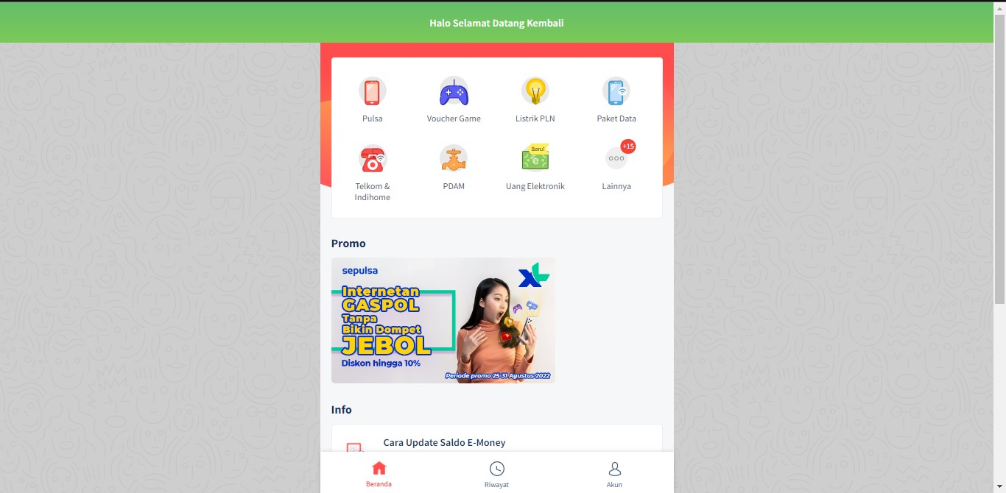
 | User berhasil login | User login dengan email benar dan password benar terdaftar | User membuka website sepulsa.com dan menekan button Masuk bewarna merah | 1. Input email valid yang terdaftar 2. Input password benar yang terdaftar 3. Tekan button Masuk | Message "Halo Selamat Datang Kembali" | PASSED
 | User gagal login | User login dengan nomor handphone /email dan password kosong | User membuka website sepulsa.com dan menekan button Masuk bewarna merah | 1. Tekan button Masuk | Message "Silakan masukkan username/email dan password" | FAILED | -
 | User gagal login | User login dengan nomor handphone valid dan password kosong | User membuka website sepulsa.com dan menekan button Masuk bewarna merah | 1. Input nomor handphone valid terdaftar 2. Tekan button Masuk | Message "Silakan masukkan password" | FAILED | -
 | User gagal login | User login dengan email valid dan password kosong | User membuka website sepulsa.com dan menekan button Masuk bewarna merah | 1. Input email valid terdaftar 2. Tekan button Masuk | Message "Silakan masukkan password" | FAILED | -
 | User gagal login | User login dengan nomor handphone /email kosong dan password benar terdaftar | User membuka website sepulsa.com dan menekan button Masuk bewarna merah | 1. Input password 2. Tekan button Masuk | Message "Silakan masukkan username/email" | FAILED | -
 | User gagal login | User login dengan nomor handphone tidak terdaftar dan password benar terdaftar | User membuka website sepulsa.com dan menekan button Masuk bewarna merah | 1. Input nomor handphone invalid 2. Input password benar terdaftar 3. Tekan button Masuk | Error message "Coba ingat-ingat lagi alamat e-mail/ nomor handphone dan password kamu. Masih ada yang salah nih." | PASSED
 | User gagal login | User login dengan nomor handphone valid dan password invalid | User membuka website sepulsa.com dan menekan button Masuk bewarna merah | 1. Input nomor handphone valid terdaftar 2. Input password invalid 3. Tekan button Masuk | Error message "Coba ingat-ingat lagi alamat e-mail/ nomor handphone dan password kamu. Masih ada yang salah nih." | PASSED
 | User gagal login | User login dengan email tidak terdaftar dan password benar terdaftar | User membuka website sepulsa.com dan menekan button Masuk bewarna merah | 1. Input email invalid 2. Input password benar terdaftar 3. Tekan button Masuk | Error message "Coba ingat-ingat lagi alamat e-mail/ nomor handphone dan password kamu. Masih ada yang salah nih." | PASSED
 | User gagal login | User login dengan email valid dan passwprd invalid | User membuka website sepulsa.com dan menekan button Masuk bewarna merah | 1. Input email valid terdaftar 2. Input password invalid 3. Tekan button Masuk | Error message "Coba ingat-ingat lagi alamat e-mail/ nomor handphone dan password kamu. Masih ada yang salah nih." | PASSED

Pilih Produk

User Story | Deskripsi | Test Case | Pre-condition | Test Step | Expected Result | Status | Tampilan Result
Pulsa | User berhasil membeli pulsa | User melakukan transaksi membeli pulsa dengan benar | User melakukan login pada website sepulsa.com | 1. Tekan ikon dari pulsa bergambar handphone merah 2. Input nomor handphone 3. Pilih nominal pulsa 4. Masukkan kode promosi 5. Pilih metode pembayaran 6. Tekan bayar sekarang | Message "Transaksi berhasil" | PASSED | -
 | User berhasil membeli pulsa | User melakukan transaksi membeli pulsa dengan benar | User melakukan login pada website sepulsa.com | 1. Tekan ikon dari pulsa bergambar handphone merah 2. Input nomor handphone 3. Pilih nominal pulsa 4. Pilih metode pembayaran 5. Tekan bayar sekarang | Message "Transaksi berhasil" | PASSED | -
 | User berhasil membeli pulsa | User melakukan transaksi membeli pulsa dengan benar | User melakukan login pada website sepulsa.com | 1. Tekan ikon dari pulsa bergambar handphone merah 2. Pilih jenis pulsa yang ingin dibeli 3. Input nomor handphone 4. Pilih nominal pulsa 5. Pilih metode pembayaran 6. Tekan bayar sekarang | Message "Transaksi berhasil" | PASSED | -
 | User gagal membeli pulsa | User tidak melakukan transaksi membeli pulsa dengan benar | User melakukan login pada website sepulsa.com | 1. Input nomor handphone yang tidak terdaftar | Message "Nomor handphone tidak terdaftar" | FAILED | -
Voucher Game | User berhasil membeli voucher game | User melakukan transaksi membeli voucher game dengan benar | User melakukan login pada website sepulsa.com | 1. Tekan ikon dari voucher game 2. Tekan ikon game yang ingin di beli 3. Input nomor handphone . Pilih nominal voucher 4. Masukkan kode promosi 5. Pilih metode pembayaran 6. Tekan bayar sekarang | Message "Transaksi berhasil" | PASSED | -
 | User berhasil membeli voucher game | User melakukan transaksi top up game dengan benar | User melakukan login pada website sepulsa.com | 1. Tekan ikon dari voucher game 2. Tekan Topup 3. Pilih ikon yang ingin di top up 4. Input nomor handphone 5. Pilih nominal voucher 6. Masukkan kode promosi 7. Pilih metode pembayaran 8. Tekan bayar sekarang | Message "Transaksi berhasil" | PASSED | -
 | User gagal membeli pulsa | User tidak melakukan transaksi membeli pulsa dengan benar | User melakukan login pada website sepulsa.com | 1. Input nomor handphone yang tidak terdaftar | Message "Nomor handphone tidak terdaftar" | FAILED | -

